Kaa框架
Kaa调查报告
kaa source是由maven构建的用于IOT开发的java项目，使用SpringMVC,Spring和Hibernate框架，使用org.eclipse.jetty作为web容器
https://kaaproject.github.io/kaa/docs/v0.10.0/Welcome/

kaa sandbox构成：
一个服务器镜像，自动安装了各种需要的第三方组件和服务，其中运行着：
一个web端应用程序，默认localhost:9080/sandbox，用于demo sdk下载和展示；
一个应用管理程序（kaa server），页面访问默认localhost:8080，用于配置自定义的sdk，管理终端以及和设备交互数据（数据交互只在后台模块）。
 | 除了直接在页面操作，server还对外提供了一套Restful API用于管理设备和sdk配置
sandbox仅被允许用于开发和教学，kaa source没有服务器镜像和Demo展示的页面

Kaa框架示意图
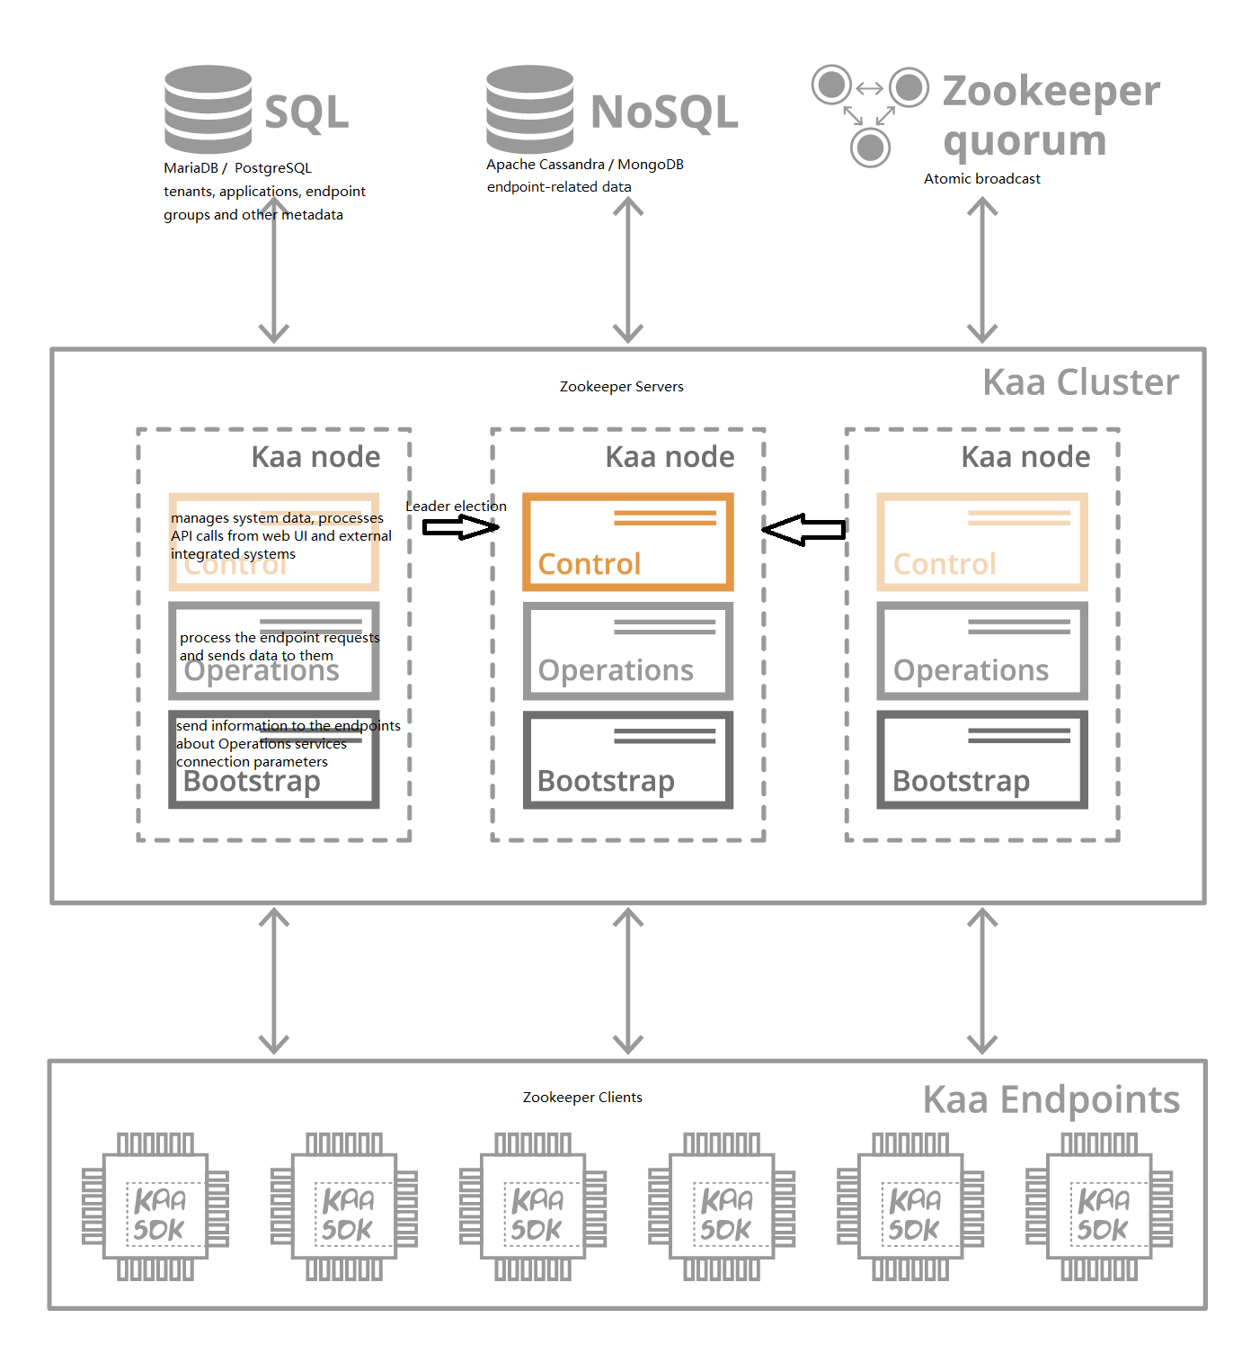

数据库构成
SQL数据库：
可选MariaDB/PostgreSQL，主要用来存储系统配置等元信息和终端设备的分组信息，不随终端设备数量的改变而改变
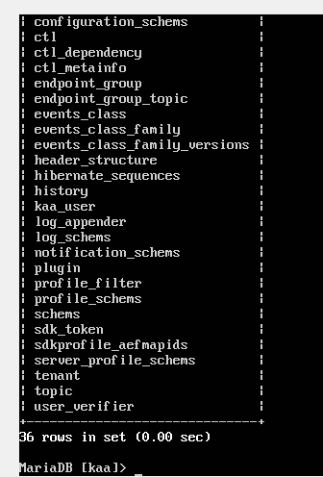

NoSQL数据库：
可选Apache Cassandra/MongoDB，用来存储终端设备的相关信息，如具体设备的配置和连接信息，设备发送的数据记录

功能模块构成
Kaa功能主要分为Control/Operation/Bootstrap三个模块
Control模块
管理系统数据，处理外部WEB端的REST API调用。只在一个节点发挥作用，通过Zookeeper的“领导选举”选出承担此功能的master
Operation模块
和终端进行数据交互，处理终端设备请求，向终端接收/发送数据，可以在多个节点同时进行
Bootstrap模块
向终端发送Operation模块交互时的详细配置信息，包括IP地址，TCP端口，安全凭证等

Zookeeper在Kaa的应用
Zookeeper用于多个服务器节点的管理，而节点间通讯又是通过Apahce Thrift框架来完成。
每个kaa节点都是独立的服务器，安装有相同的Kaa和配套数据库，通过在zookeeper配置中写入所有需要接入的服务器信息来实现相互通讯
每个节点都可以连接sdk终端，都可以实现读的过程，
对于写的过程，则需要根据“leader election”机制找到leader服务器，由“atomic broadcast”向所有服务器进行同步，
直到严格意义上的多数(Quorum)服务器实现了同步，才认为写入成功，否则认为写入失败
当有节点脱离集群时，如果剩下的节点依然是总节点的Quorum，那么认为是可以继续使用的，因为zookeeper已经保证了每个节点的数据库同步

Kaa数据收集框架
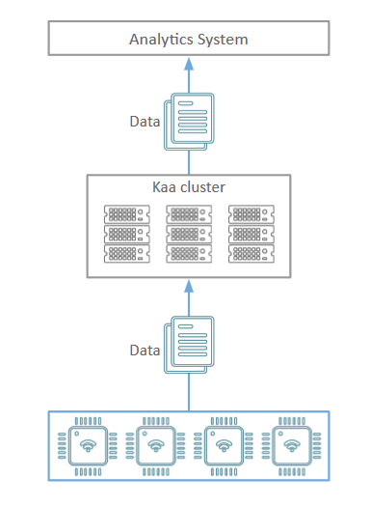

使用Apache Avro框架交互数据
avro框架是专门用于不同语言的程序间传输数据的，传输数据是通过一个日志记录(log record)为基本单位的。
一个log record包含事件(log events)，标识（Log record header），客户端/服务端的设备终端信息（Client/server-side endpoint profile）。
为了能接收不同语言sdk传输的数据，需要先定义log schema（对应events）和log header schema（对应header）.
这些schema是符合Avro schema格式的配置文件(JSON)，规定交互数据的格式和类型等。
example:规定了传输的数据是记录设备的温度，类型是Int，存放在sample包下
{
"type": "record",
"name": "DataCollection",
"namespace": "org.kaaproject.kaa.schema.sample",
"fields": [
{
"name": "temperature",
"type": "int"
}
]
}

log schema/log header schema配置会同时在server端和sdk运行的客户端加载，以让sdk端通过Avro接口用指定的格式组织数据，
通过apache.http传输数据（JSON字符串），server端则以此配置通过avro收集和存储数据

在server端还需要用到Log appender（同样可用avro格式的json配置，或者直接在后台管理添加），
用于在kaa的Operation模块加载，以将log record存储到配置信息定义的nosql中
example:此log appender定义了数据库类型（此处选择了mongoDB），IP地址和端口等连接信息
{
"pluginClassName":"org.kaaproject.kaa.server.appenders.mongo.appender.MongoDbLogAppender",
"pluginTypeName":"MongoDB",
"applicationId":"5",
"applicationToken":"82635305199158071549",
"name":"Sample MongoDB log appender",
"description":"Sample MongoDB log appender",
"headerStructure":[
"KEYHASH",
"VERSION",
"TIMESTAMP",
"TOKEN",
"LSVERSION"
],
"maxLogSchemaVersion":2147483647,
"minLogSchemaVersion":1,
"tenantId":"1",
"jsonConfiguration":"{\"mongoServers\":[{\"host\":\"localhost\",\"port\":27017}],\"mongoCredentials\":[],\"dbName\":\"kaa\",\"connectionsPerHost\":{\"int\":30},\"maxWaitTime\":{\"int\":120000},\"connectionTimeout\":{\"int\":5000},\"socketTimeout\":{\"int\":0},\"socketKeepalive\":{\"boolean\":false},\"includeClientProfile\":{\"boolean\":false},\"includeServerProfile\":{\"boolean\":false}}"
}

RaspberryPi基础
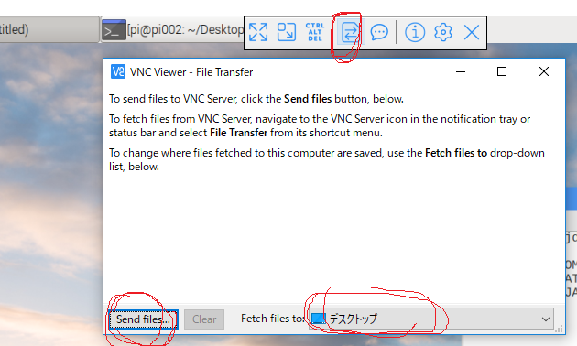
RaspberryPi 3调查

RaspberryPi-3是一个基于linux的微型便携式计算机，可以连接显示器/键盘/鼠标或者通过GPIO引脚连接其他硬件
CPU:ARM Cortex-A53 1.2GHz 64-bit, RAM 1GB
官网：https://www.raspberrypi.org

名词解释
Audio jack 音频插孔 Headphone 耳机 speaker 扬声器 ethernet cable 以太网电缆，网线
heatsink 散热器 self-assembly 自组装的 hand-solder 手工焊接 overlock 超频
SoC(A System on a Chip) 将所有的电脑需要的电子元件都放在一个芯片上

设备硬件
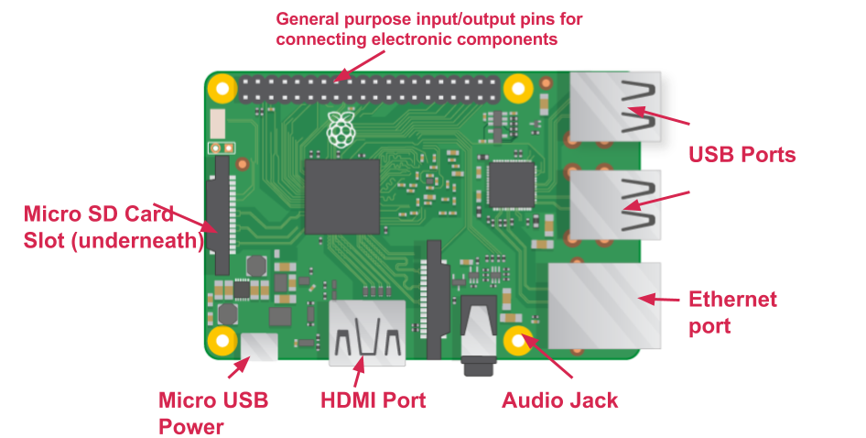

micro SD card slot:用于插入sd存储卡，存放系统文件和数据
micro USB Power:用于连接电源
HDMI Port：连接显示器
Audio jack：音频插孔，连接耳机/扬声器
Ethernet port:用于连接网线
USB ports：USB插口，可用来连接鼠标和键盘或其他设备
General Purpose Input/Output(GPIO) pins：通用IO引脚，用于和其他电子元件接驳

系统安装
先到官网下载镜像
https://www.raspberrypi.org/documentation/installation/installing-images/README.md
谈话下载etcher软件，用于将镜像写入sd卡
https://etcher.io/
将sd卡插入电脑中，打开etcher，选择下载的镜像和sd卡位置，然后点击flash
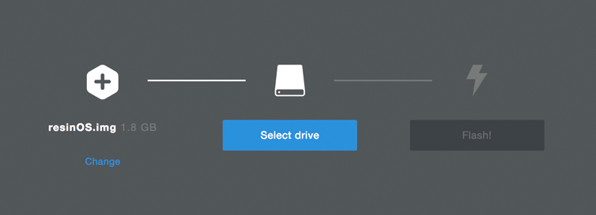

写入sd卡完成后，将sd卡拔出电脑，插入Micro SD Card plot
连接屏幕/鼠标/显示器，最后连接电源，等待一段时间后，会出现下列画面。
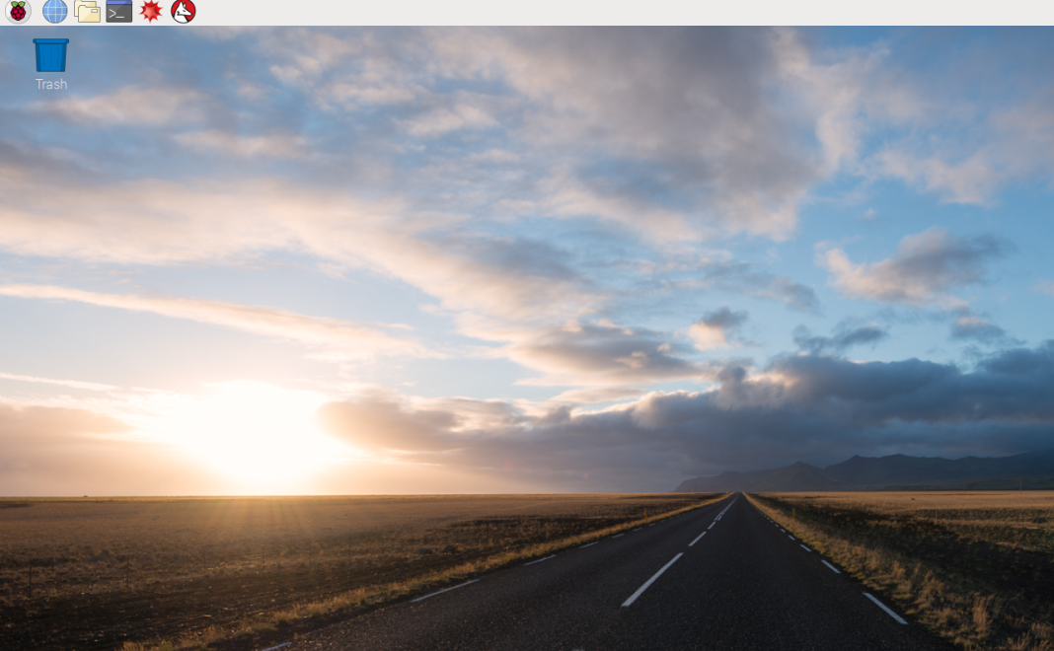

此系统是基于Raspbian10的操作系统，类似于linux ubuntu，为方便后续使用，需要做进一步设置
点击左上角图标->preferences->Raspberry Pi Configuration
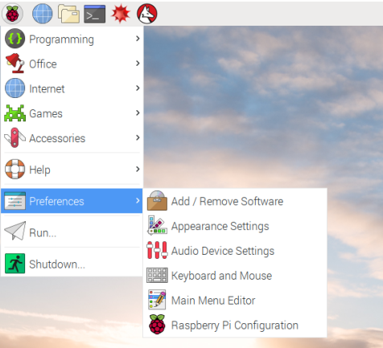

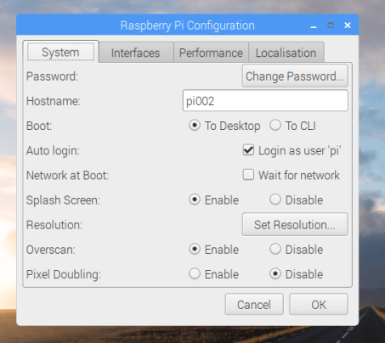

在System界面，按需求更改密码/主机名/设置分辨率(Set Resolution，在后续远程连接中很重要，所以要先设好)
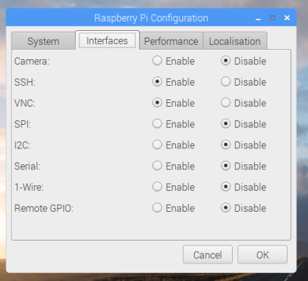

interface界面，需要将ssh和vnc开启，以便于后续远程登陆访问

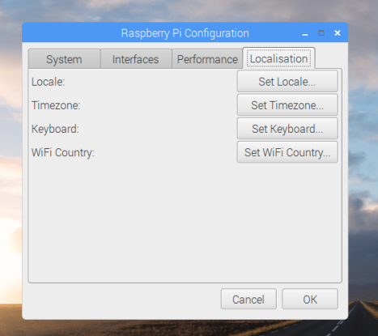

Localisation界面，根据需要设置本地语言/时区/键盘格式/wifi国家

然后右键点击右上角的数据通信符号，选择WireLess&Wired Network Settings
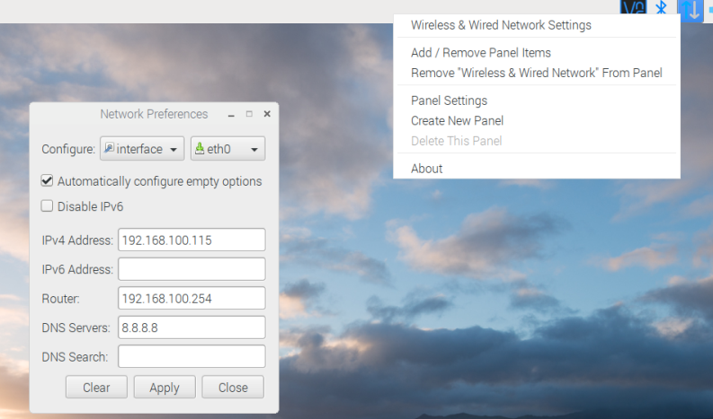

在Configure右边的菜单中选择eth0，输入ip地址（在后续远程中使用）以及路由和DNS服务器
连接网线，然后reboot系统

远程管理
想要可视化管理界面，则可以在外部系统下载VNC Viewer软件
https://www.realvnc.com/en/connect/download/viewer/
下载后安装，打开，然后在界面的地址栏中输入刚才设置的ip地址回车，然后输入账号(默认pi)和改过的密码，会出现pi界面
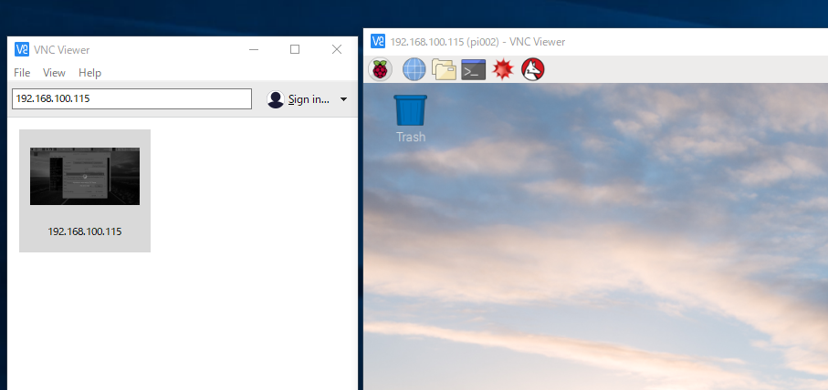

向Raspberry Pi发送文件：
使用vnc viewer在连接界面上的工具条，点击文件传送按钮，选择需要的文件以及发送至的目录

Pi和Kaa的通信
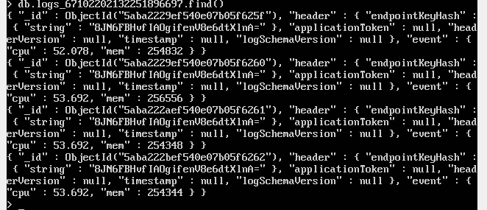
Raspberry Pi 3和Kaa Server的通讯Demo
大致思路：
1.在Kaa的后台管理界面生成所需的sdk
2.编写和sdk配套的程序，用于创建Kaa Client实例，收集和发送数据
3.在RaspberryPi上运行项目，在服务端验证数据的收集

1.生成配套的sdk
启动Kaa服务，登陆Kaa后台管理界面AdministrationUI
http://192.168.100.120:8080/
使用admin admin123身份登陆。新增application，详细见Kaa调查和官网指导
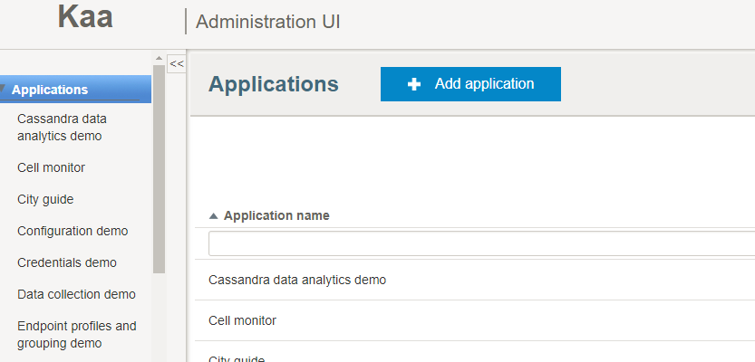

然后注销当前用户，使用devuser devuser123开发者身份登陆。
选择新增的application，点击Schemas，然后添加需要的Configuration Schema和Log Schema，详细步骤见kaa调查和官网
这里Configuration Schema是为了定义数据通信的配置，Log Schema是为了定义数据的存放格式
为了演示，这里的数据定义为Raspberry Pi的cpu温度(double)和内存使用KB(int)，数据存储间隔为1秒钟
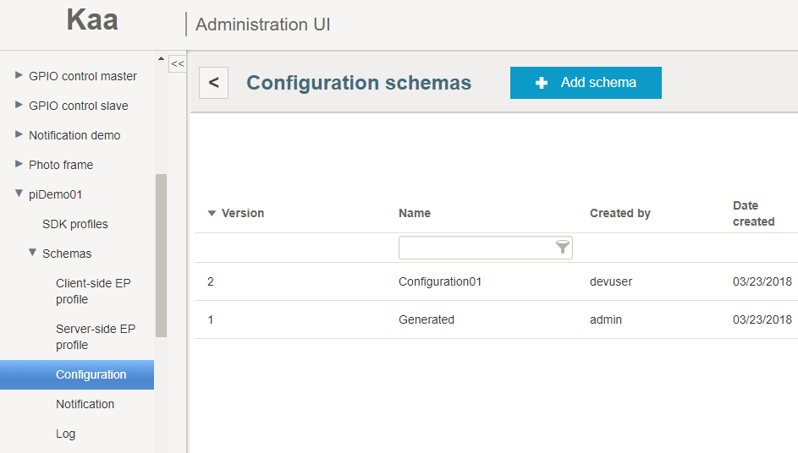

Configuration Schema配置json：
{
"type": "record",
"name": "Configuration",
"namespace": "org.kaaproject.kaa.schema.pi",
"fields": [
{
"name": "samplePeriod",
"type": "int",
"by_default": 1
}
]
}

Log Schema配置json：
{
"type": "record",
"name": "DataCollection",
"namespace": "org.kaaproject.kaa.schema.pi",
"fields": [
{
"name": "cpu",
"type": "double"
},
{
"name": "mem",
"type": "int"
}
]
}

再添加数据库配置LogAppender（这里选择mongoDB即可）
选择Application，点击Generate SDK，选择刚才配置的各种Schema，选择需要的语言版本（演示中选择了Java）然后下载sdk。

2.编写配套程序
为了方便演示，这里下载了java版本的sdk。实际上，大部分sdk是支持c/c++/Obj-c等语言的，只需要编写配套语言的程序即可使用
java版本sdk就是个jar包。编写配套的程序，是为了引入这个jar包，然后使用其提供的Kaa应用来实现数据通信的功能。
同时，配套程序也要实现能在客户端(这里是raspberryPi系统)收集所需数据的功能。

采集Raspberry Pi的CPU温度和内存使用：
树莓派的CPU温度信息位于/sys/class/thermal/thermal_zone0/temp中,该文件为一个只读文件，只包含一个温度数字。
查阅资料可知，返回的温度参数应该除以1000，单位为摄氏度。
其他cpu信息：
cat /proc/cpuinfo 基本信息
cat /proc/stat 运行状态（使用等情况）

内存信息：
cat /proc/meminfo
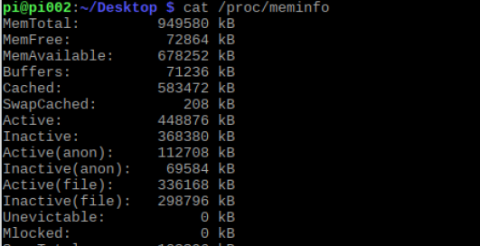

used memory = total - free - buffers - cached

数据的通信：
kaa sdk的基本使用已经在Kaa调查中演示过
创建Kaa Client实例
kaaClient = Kaa.newClient(desktopKaaPlatformContext, new FirstKaaClientStateListener(), true);

添加数据记录
long times = kaaClient.getConfiguration().getSamplePeriod();
scheduledFuture = scheduledExecutorService.scheduleAtFixedRate(
new Runnable() {
@Override
public void run() {
try {
Double cpu = getCPUtemp();
int memUsed = getUsedMem();
kaaClient.addLogRecord(new DataCollection(cpu, memUsed));
LOG.info("Data~~~~~~~~~~~~:CPU Temp - " + cpu + "°C, memUsed - " + memUsed + "KB ~~~~~~~~~~~~");
} catch (Exception e) {
LOG.error("exception occur");
}
}
}, 0, time, TimeUnit.MILLISECONDS);
}

将该项目编译，连同sdk等打包为piDemo.jar，放到RaspberryPi系统中（确认安装了jdk），使用java -jar piDemo.jar运行
看到输出结果中含有
[pool-7-thread-2] INFO org.kaaproject.kaa.client.channel.impl.channels.DefaultOperationTcpChannel - KaaSync message (zipped=false, encrypted=true) received for channel [default_operation_tcp_channel]
[pool-7-thread-2] INFO org.kaaproject.kaa.client.channel.impl.DefaultOperationDataProcessor - Received Sync response: {"requestId": 15, "status": "SUCCESS",

说明数据同步成功了，服务端已经收到了数据

3.服务端验证
登陆Kaa Server所在服务器的mongo数据库
在AdministrationUI页面，生成的application会有一个Application token，它就是设备的标识
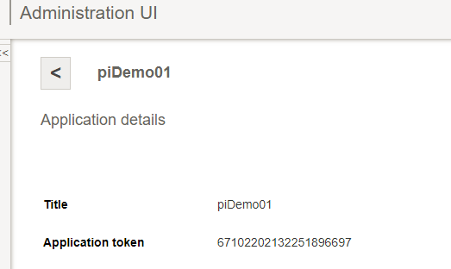

进入mongo数据库
use kaa
show collections
会看到有个文档名字前缀为logs_，后缀是你的application token
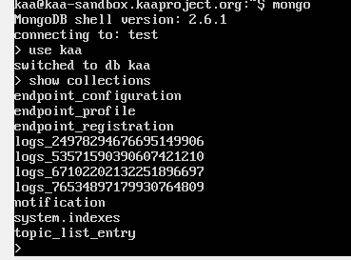

db.logs_application-token.find()
看到发送的cpu和mem数据，则证明传输成功

Avro详解
Apache Avro专题
简介
Avro是Apache的一个独立项目，是高性能二进制数据传输的中间件。
同时也作为大数据框架Hadoop中的一个子项目，为Client端与服务端的数据传输提供了工具。Kaa也使用了它。
它是一个数据序列化的系统，将数据结构或对象转化成便于存储或传输的格式。

特点
丰富的数据结构类型；
快速可压缩的二进制数据形式，对数据二进制序列化后可以节约数据存储空间和网络传输带宽；
存储持久数据的文件容器；
可以实现远程过程调用RPC；
简单的动态语言结合功能。

功能实现
avro支持跨编程语言实现（C, C++, C#，Java, Python, Ruby, PHP），类似于Thrift（Zookeeper的通信方式）。
也就是说，它制定了一套数据存取的标准，定义了标准化的数据类型。
区别在于：avro依赖于模式(Schema)，动态加载相关数据的模式，减少写入每个数据文件的开销，使得序列化快速而又轻巧。

基本的实现思路（假定是客户端向服务器端发送数据）：
1.用户写一个json格式的数据配置来定义需要存储/传输的数据类型，保存为xx.avsc/xx.json

2.客户端持有这个配置，通过使用avro工具编译成它的模式(Schema)，根据这个schema自动生成数据存放的类/对象，用于存放数据

3.客户端使用avro包装的IO writer将这些存放数据的对象以二进制格式序列化写入文件/流中

4.服务端也持有同样的配置，再根据此配置加载模式(Schema)，然后用依照此模式生成同样的类/对象，
使用avro包装的IO reader再将二进制数据文件/流反序列化到内存中，从而读取到了客户端传递的数据信息

演示：
新建一个user.avsc文件，这定义了一个叫User的数据类型
{"namespace": "avro",
"type": "record",
"name": "User",
"fields": [
{"name": "name", "type": "string"},
{"name": "favorite_number", "type": ["int", "null"]},
{"name": "favorite_color", "type": ["string", "null"]}
]
}

下载avro的jar包，在命令行执行以下语句
java -jar /path/to/avro-tools-1.8.2.jar compile schema user.avsc
可以看到一个User类自动被创建了，它具有user.avsc所定义的属性，并且包含了avro包装的其他方法和构造器
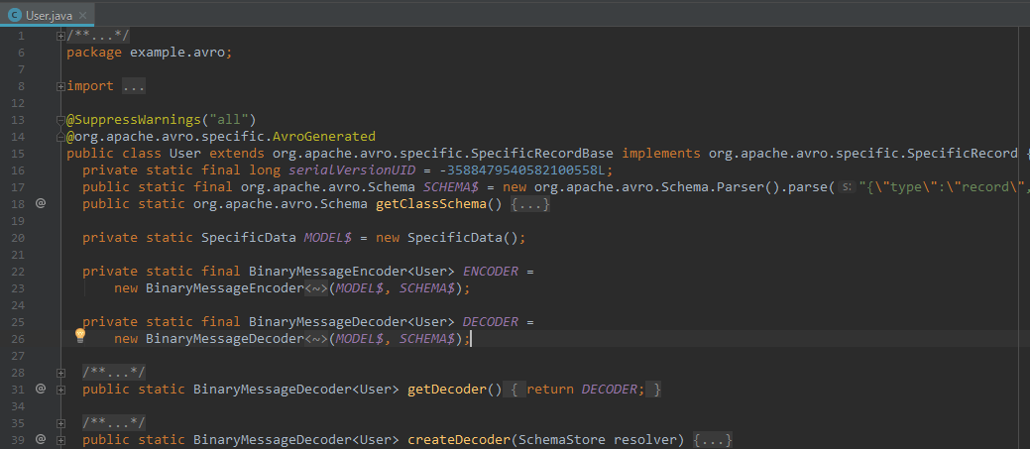

现在模拟client端的情况
通过不同的方式创建这个类的实例，赋予属性值
User user1 = new User();
user1.setName("Alyssa");
user1.setFavoriteNumber(256);

User user2 = new User("Ben", 7, "red");

User user3 = User.newBuilder()
.setName("Charlie")
.setFavoriteColor("blue")
.setFavoriteNumber(null)
.build();

将这些User对象使用avro包装的IO writer序列化，写入磁盘users.avro文件中（或者是管道流中）
File file = new File("users.avro");
DatumWriter<User> userDatumWriter = new SpecificDatumWriter<User>(User.class);
DataFileWriter<User> dataFileWriter = new DataFileWriter<User>(userDatumWriter);
dataFileWriter.create(user1.getSchema(), file);
dataFileWriter.append(user1);
dataFileWriter.append(user2);
dataFileWriter.append(user3);
dataFileWriter.close();

模拟server端的情况
使用avro包装的IO reader读取users.avro文件(或者流数据)，载入user.avsc配置或者已经编译出的User对象，将数据流转为Users对象
DatumReader<User> userDatumReader = new SpecificDatumReader<User>(User.class);
DataFileReader<User> dataFileReader = new DataFileReader<User>(file, userDatumReader);
User user = null;
while (dataFileReader.hasNext()) {
// Reuse user object by passing it to next(). This saves us from
// allocating and garbage collecting many objects for files with
// many items.
user = dataFileReader.next(user);
System.out.println(user);
}

如果读取成功，则会看到client端的数据被迭代器DataFileReader读取出来

Avro在Kaa中的应用
在Kaa应用中，传输数据是通过一个日志记录(log record)为基本单位
一个log record包含事件(log events)，标识（Log record header），客户端/服务端的设备终端信息（Client/server-side endpoint profile）。
为了能接收不同语言sdk传输的数据，需要先定义log schema（对应events）和log header schema（对应header）.
这些schema就是是符合Avro schema格式的模式配置，规定交互数据的格式和类型等。

传输数据时，Log和Log header就会被avro工具通过预先定义好的schema自动创建为DataCollection和Configuration对象
比如，在Kaa的AdministrationUI使用了以下文件定义了Log Schema
{
"type": "record",
"name": "DataCollection",
"namespace": "org.kaaproject.kaa.schema.pi",
"fields": [
{
"name": "cpu",
"type": "double"
},
{
"name": "mem",
"type": "int"
}
]
}

则会在生成的sdk文件中，看到有如下的对象：
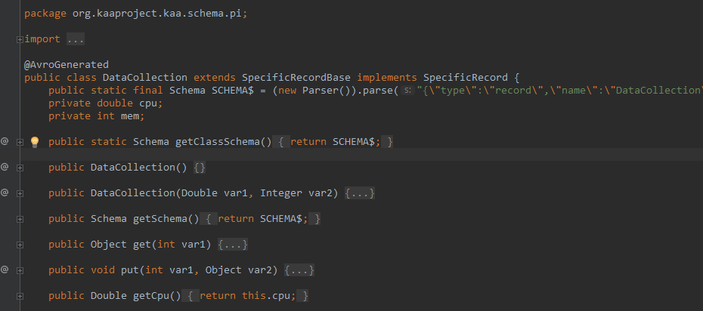

在实际的数据传输过程中，也是通过将此数据通过配置转为二进制流数据
in main：构建DataCollection对象
KaaClient kaaClent = …
Double cpu = getCPUTemp();
int memUsed = getUsedMem();
kaaClient.addLogRecord(new DataCollection(cpu, memUsed));

in org.kaaproject.kaa.client.logging.DefaultLogCollector 构造LogRecord对象
@Override
public RecordFuture addLogRecord(final DataCollection record) {
 | ……
BucketInfo bucketInfo = storage.addLogRecord(new LogRecord(record));
bucketInfoMap.put(bucketInfo.getBucketId(), bucketInfo);
addDeliveryFuture(bucketInfo, future);
 | ……
uploadIfNeeded();
}

in org.kaaproject.kaa.client.logging.LogRecord 将DataCollection转化为二进制数组
public LogRecord(DataCollection var1) throws IOException {
this.encodedRecord = ((AvroByteArrayConverter)CONVERTER.get()).toByteArray(var1);
}

private static final ThreadLocal<AvroByteArrayConverter<DataCollection>> CONVERTER = new ThreadLocal<AvroByteArrayConverter<DataCollection>>() {
protected AvroByteArrayConverter<DataCollection> initialValue() {
return new AvroByteArrayConverter(DataCollection.class);
}
};

通信详解
Server向Client通信详解

Kaa Server端向Client端通信，实际上是使用Apache Thrift作为通信工具框架来传递信息，
而Thrift又是基于java.net.Socket编程，提供RPC客户端和服务端（支持不同编程语言）的相互通信。
Thrift在数据包装上类似于Avro，需要先自定义接口描述文件，明确要交互的数据格式和具体方法；
然后调用thrift工具，依据thrift接口文件，生成RPC代码；
服务器端程序引用thrift生成的RPC代码，并实现其中的自定义动作的逻辑，然后启动监听，等待客户端发来握手请求。
然后客户端同样引入接口文件生成代码，并调用RPC代码来与服务器端建立连接

在Kaa中，这个Thrift连接就是KaaSDK调查中提到的由KaaChannelManager维护的XXXChannel，
thrift是RPC结构的框架，默认是客户端请求 -> 服务端回应 -> 连接断开的短连接形式，没有服务端回调功能，
但是，Thrift本质上是包装了Socket应用，而Socket是可以双向通讯的，因此Thrift也可以实现双向通讯
Kaa的做法，就是通过在Server端拦截了来自client端的Thrift.Tsocket，
使用这个TSocket包装的java.net.Socket向客户端发送消息，同时两边都开启消息监听，由此建立了Server和Client端长时间的TCP连接

Server端向Client端通讯Demo
Server端向client端(sdk)的通信主要以kaa.server.common.thrift.gen.operations.Notification对象为一个基本单位
这个对象是由Apache Thrift根据接口描述文件自动生成的
现在来尝试一下发送通知，然后客户端接收这个通知并显示

1.下载配套的sdk
这里为了方便演示，可以直接使用sandbox，进入后台管理界面administrationUI，点击Notification Demo应用
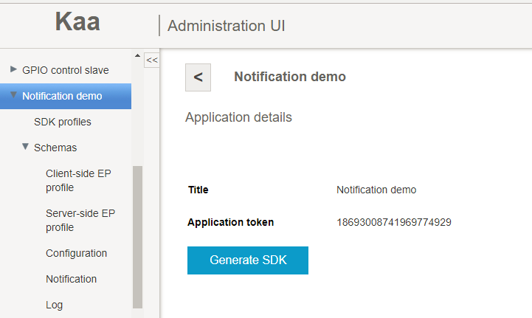

点击generateSDK，直接下载已经提供的sdk版本，选择Java语言，下载出一个jar文件

2.编写配套的程序
创建Kaa client实例：
kaaClient = Kaa.newClient(new DesktopKaaPlatformContext(), new SimpleKaaClientStateListener(), true);

启用NotificationTopicList监听，因为可能传来不同频道(或者说开发者自定义的不同类型)的Notification，
所以服务端会实时更新Notification频道列表，也就是这个topicList
NotificationTopicListListener topicListListener = new BasicNotificationTopicListListener();
kaaClient.addTopicListListener(topicListListener);

启用Notification监听，将所有收到的消息打印出来
kaaClient.addNotificationListener(new NotificationListener() {
@Override
public void onNotification(long id, SecurityAlert sampleNotification) {
LOG.info("Notification from the topic with id [{}] and name [{}] received.", id, getTopic(id).getName());
LOG.info("Notification body: {} \n", sampleNotification.getAlertMessage());
LOG.info("Notification alert type: {} \n", sampleNotification.getAlertType());

inputTopicIdMessage();
}
});

启动服务器，显示可用的频道
kaaClient.start();

topics = kaaClient.getTopics();

showTopics();

引入log4j，将输出位置设为System.out，打包整个项目为一个jar文件Notification.jar
在jar文件目录下使用java -jar Notification.jar，可以在控制台看到服务器启动，显示了所有可用频道(Topics)
2018-04-19 17:10:51,747 [main] INFO o.k.k.d.n.NotificationDemo - Notification demo started
2018-04-19 17:10:54,137 [main] INFO o.k.k.d.n.NotificationDemo - Available topics:
2018-04-19 17:10:54,138 [main] INFO o.k.k.d.n.NotificationDemo - Topic id: 1, name: Sample mandatory topic, type: MANDATORY_SUBSCRIPTION
2018-04-19 17:10:54,140 [main] INFO o.k.k.d.n.NotificationDemo - Topic id: 2, name: Sample optional topic, type: OPTIONAL_SUBSCRIPTION

3.在Server端发送通知
然后打开后台管理界面，进入刚才的Notification Demo，点击Schemas->Notification

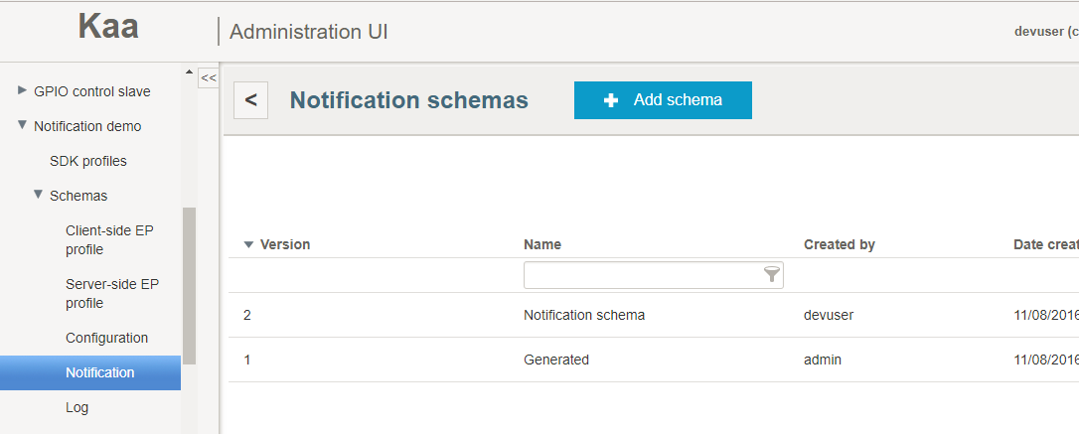

点击Version为2的schema，即现在sdk使用的Notification schema，这时会自动下载对应的avro配置文件。
可以看到这个自定义的Notification有两个字段，一个是alertMessage，string类型，表示具体的消息
还有一个是alertType，枚举型，表示的是通知的类型，具体的枚举值在"symbols"中定义
{
"type" : "record",
"name" : "SecurityAlert",
"namespace" : "org.kaaproject.kaa.schema.sample.notification",
"fields" : [ {
"name" : "alertMessage",
"type" : {
"type" : "string",
"avro.java.string" : "String"
}
}, {
"name" : "alertType",
"type" : {
"type" : "enum",
"name" : "AlertType",
"symbols" : [ "CodeRed", "CodeYellow", "CodeGreen" ]
},
"displayNames" : [ "Code Red", "Code Yellow", "Code Green" ]
} ],
"displayName" : "org.kaaproject.kaa.sample.notification.SecurityAlert",
"version" : 1
}

然后选择Notification topics，即看到可用的Notification频道，这和我们在刚运行sdk时看到的topics是一致的

点击第一个topic的send notification按钮，以发送这个通知，可以看到以下的选择画面
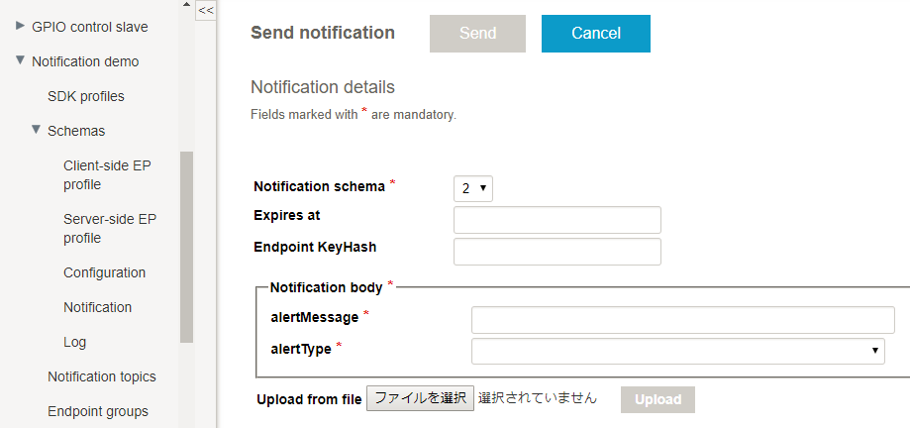

Notification schema选择2（之前确认过的），然后随意输入一段alertMessage作为消息内容，选择一种alertType，点击send
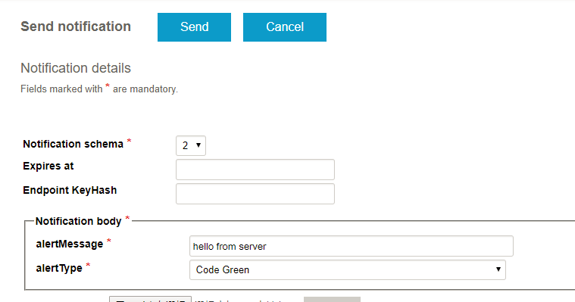

然后查看sdk运行的client端，可以发现控制台显示如下消息，则证明向客户端传递消息是成功的
2018-04-19 17:54:38,246 [pool-4-thread-2] INFO o.k.k.d.n.NotificationDemo - Notification from the topic with id [1] and name [Sample mandatory topic] received

2018-04-19 17:54:38,252 [pool-4-thread-2] INFO o.k.k.d.n.NotificationDemo - Notification body: hello from server

2018-04-19 17:54:38,252 [pool-4-thread-2] INFO o.k.k.d.n.NotificationDemo - Notification alert type: CodeGreen

实际上，在后台管理界面，即administrationUI的操作，都可以通过直接调用kaa node server的RestAPI来实现，这意味着也可以直接使用外部调用来向客户端发送消息
详见：https://kaaproject.github.io/kaa/docs/v0.10.0/Programming-guide/Server-REST-APIs/#/Notifications
比如，要使用发送通知的功能，可以使用
https://kaaproject.github.io/kaa/docs/v0.10.0/Programming-guide/Server-REST-APIs/#!/Notifications/sendNotification
在kaa node source的kaa.server.admin.controller.NotificationController中，详细记录了这个sendNotification接口的参数要求
/**
* Send notification, with information from specific file, to the client.
*
* @param notification the notification
* @param file the file
* @return the notification dto
* @throws KaaAdminServiceException the kaa admin service exception
*/
@ApiOperation(value = "Send notification",
notes = "Sends a notification with the notification body "
+ "from the specified file. Only users with the TENANT_DEVELOPER or TENANT_USER role are"
+ " allowed to perform this operation. If you want to set notification time to leave,"
+ " you must set expiredAt field in the parameter "
+ "notification. If your notification schema contains one field \"message\" "
+ "with Union type, notification body from the specified file "
+ "looks like below: "
+ "```{" + " \"message\" : {" + " \"string\" : \"Hello world!\""
+ " }" + "}```. " + "And for primitive string type of the field \"message\" "
+ "notification body from the specified file looks like below: "
+ "```{" + " \"message\" : \"Hello world!\"" + "}```")
@ApiResponses(value = {
@ApiResponse(code = 400, message = "The specified notification is not valid"),
@ApiResponse(code = 401,
message = "The user is not authenticated or invalid credentials were provided"),
@ApiResponse(code = 403,
message = "The authenticated user does not have the required role "
+ "(TENANT_DEVELOPER or TENANT_USER) or the Tenant ID "
+ "of the application does not match the Tenant ID of the authenticated user"),
@ApiResponse(code = 404, message = "A file with the notification body "
+ "was not found in the form data or an application with the specified ID "
+ "does not exist or a topic with the specified ID does not exist"),
@ApiResponse(code = 500, message = "An unexpected error occurred on the server side")})
@RequestMapping(value = "sendNotification",
method = RequestMethod.POST,
consumes = {"multipart/mixed", "multipart/form-data"})
@ResponseBody
public NotificationDto sendNotification(
@ApiParam(name = "notification",
value = "NotificationDto body. Mandatory fields: applicationId, schemaId, topicId, type",
required = true)
@RequestPart("notification") NotificationDto notification,
@ApiParam(name = "file",
value = "A file with notification body according to the specified "
+ "notification schema represented in json format",
required = true)
@RequestPart("file") MultipartFile file) throws KaaAdminServiceException {
byte[] data = getFileContent(file);
return notificationService.sendNotification(notification, data);
}

去掉一些spring和swagger tool的annotation，这个接口简洁的定义是：
public NotificationDto sendNotification(NotificationDto notification)
请求的路径是：/api/sendNotification，只接受post请求，参数和返回值都是NotificationDto对象

而NotificationDto就是Notification对象的封装类，用于Thrift数据传送
public class NotificationDto implements HasId, Serializable {

private static final long serialVersionUID = -4470699717187588732L;

private String id;
private String applicationId;
private String schemaId;
private String topicId;
private int nfVersion;
private Date lastTimeModify;
private NotificationTypeDto type;
private byte[] body;
private Date expiredAt;
private int secNum = -1;

调用此接口发送通知时，需要传递一个NotificationDto对象的json，其中包括notificationId通知序号，appId终端设备序号，schemaId配置序号，topicId频道序号，。。等等
其中body也就是具体的通知内容，这是个byte array，是由Notification对象序列化的

其他语言SDK调查
其他SDK调查
C语言的SDK调查
使用First Kaa Application的例子，在AdministrationUI新建Demo app，log schema配置加入温度类型，然后下载C语言版本的SDK
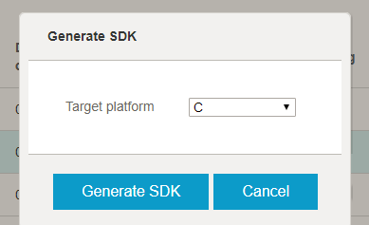

下载好后将zip文件放到raspberry Pi中，新建一个目录作为应用目录（比如demo），然后在此目录下新建kaa目录，将sdk解压至此目录下
安装编译工具cmake
sudo apt-get install cmake

在应用目录Demo下，创建CMakeLists.txt，写入以下内容，指定项目结构和编译目录
cmake_minimum_required(VERSION 2.8.12)
project(kaa-application C)

set(CMAKE_C_FLAGS "${CMAKE_C_FLAGS} -std=gnu99 -g -Wall -Wextra")

add_subdirectory(kaa)

add_executable(kaa-app main.c)

target_link_libraries(kaa-app kaac)

在demo目录下新建main.c主程序，可以暂时写成以下空方法
int main(void)
{

}

在demo目录下创建build目录，在build目录下执行
#预编译
cmake -DBUILD_TESTING=OFF ..
#编译
make

然后如果看到有可执行文件kaa-app，则编译成功，此时应用的目录结构应为：
./demo/
 | main.c
 | CMakeLists.txt
 | kaa/
 |  | <解压后的kaa SDK>
 | build/
 |  | <编译后的输出目录，包含kaa-app可执行文件>

然后按照需求扩充main.c，在demo app里，主要的需求是生成一个随机的温度数据传给server
具体的代码参见https://kaaproject.github.io/kaa/docs/v0.10.0/Programming-guide/Your-first-Kaa-application/

然后，进入build目录重新编译
cd build
cmake -DKAA_MAX_LOG_LEVEL=3 ..
make

可以看到控制台显示了随机出现的温度数据：
Default sample period: 5 seconds
Sampled temperature: 28
Sampled temperature: 33
Sampled temperature: 33
Sampled temperature: 30
Sampled temperature: 32

进入server的mongodb,可以看到数据被收集到了
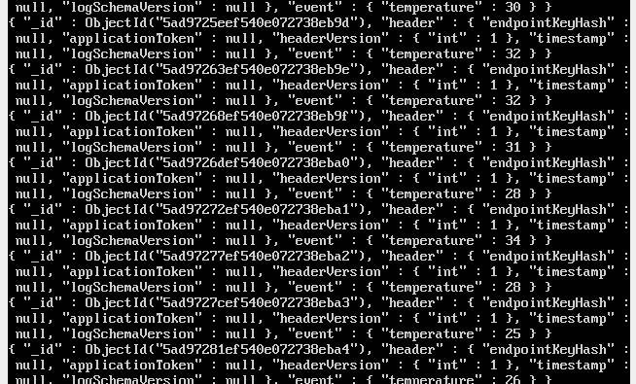

这个可执行文件的大小大概在700kb：
pi@pi002:~/Desktop/cdemo/build $ ls -la
total 700
drwxr-xr-x 4 pi pi 4096 Apr 20 11:52 .
drwxr-xr-x 5 pi pi 4096 Apr 20 11:43 ..
-rw-r--r-- 1 pi pi 13156 Apr 20 11:51 CMakeCache.txt
drwxr-xr-x 5 pi pi 4096 Apr 20 11:52 CMakeFiles
-rw-r--r-- 1 pi pi 1524 Apr 20 11:43 cmake_install.cmake
drwxr-xr-x 7 pi pi 4096 Apr 20 11:52 kaa
-rwxr-xr-x 1 pi pi 659160 Apr 20 11:52 kaa-app
-rw-r--r-- 1 pi pi 18 Apr 20 11:52 kaa_configuration.bin
-rw-r--r-- 1 pi pi 91 Apr 20 14:01 kaa_status.bin
-rw-r--r-- 1 pi pi 12233 Apr 20 11:51 Makefile

